Hoja2
BALANCE FÍSICO - FINANCIERO PROYECTO: "CONSTRUCCIÓN DE ACUEDUCTO Y ALCANTARILLADO, OBRAS DE ADECUACIÓN PARA LA DOTACIÓN DE SERVICIOS PÚBLICOS Y DESARROLLO URBANÍSTICO EN EL BARRIO JOSÉ DOMINGO OLIVEROS DEL MUNICIPIO DE YONDÓ"

BALANCE DE EJECUCIÓN FÍSICA
No | Actividad | Costo programado GESPROY | Costo ejecutado GESPROY
 | ALCANTARILLADOS CONSTRUIDOS
 | Realizar obras preliminares, control de mitigación de terraplenes | $ 5,791,413,043.05 | $ 5,750,471,144.00
 | Realizar obras preliminares para el tramo colector de aguas residuales | $ 29,546,999.94
 | Ejecutar demoliciones para el tramo colector de aguas residuales | $ 2,012,432.27
 | Realizar excavaciones y llenos para el tramo colector de aguas residuales | $ 88,150,023.23
 | Ejecutar obras en concreto y acero para el tramo colector de aguas residuales | $ 339,304,252.57
 | Suministrar e instalar tuberias valvulas y accesorios para el tramo colector de aguas residuales | $ 297,393,211.71
 | Construir estación de bombeo para el tramo colector de aguas residuales | $ 82,408,626.95
 | Construir tanque de succión para el sistema de bombeo del tramo colector de aguas residuales | $ 124,976,685.25
 | Realizar obras preliminares para el tramo colector de aguas lluvias | $ 3,426,724.92
 | Ejecutar demoliciones para el tramo colector de aguas lluvias | $ 1,890,503.57
 | Realizar excavaciones y llenos para el tramo colector de aguas lluvias | $ 38,014,076.62
 | Ejecutar obras en concreto y acero para el tramo colector de aguas lluvias | $ 430,263,103.76
 | Suministrar e instalar tuberias valvulas y accesorios para el tramo colector de aguas lluvias | $ 1,483,475,731.27
 | Ejecutar PMA | $ 92,417,013.00 | $ 58,444,731.00
 | Ejecutar PMT | $ 23,503,334.00 | $ 11,751,667.00
 | Realizar interventoría | $ 530,775,105.00 | $ 411,000,000.00
 | Realizar apoyo a la supervisión | $ 84,000,000.00 | $ 59,333,334.00
 | ACUEDUCTOS CONSTRUIDOS
 | Realizar actividades preliminares para red matriz de acueducto | $ 1,713,362.46
 | Ejecutar demoliciones para red matriz de acueducto | $ 409,925.28
 | Realizar excavaciones y llenos para red matriz de acueducto | $ 117,545,297.90
 | Ejecutar obras en concreto y acero para red matriz de acueducto | $ 8,641,987.37
 | Suministrar e instalar tuberias valvulas y accesorios para red matriz de acueducto | $ 397,372,844.88
TOTAL |  | $ 9,968,654,285.00 | $ 6,291,000,876.00
PORCENTAJE DE EJECUCIÓN FÍSICA |  | 63.11%

BALANCE DE EJECUCIÓN FINANCIERA
Valor total programado en GESPROY |  | Valor cobrado a la fecha
$ 9,968,654,285.00 |  | $ 6,347,362,069.99
PORCENTAJE DE EJECUCIÓN FINANCIERA |  | 63.67%
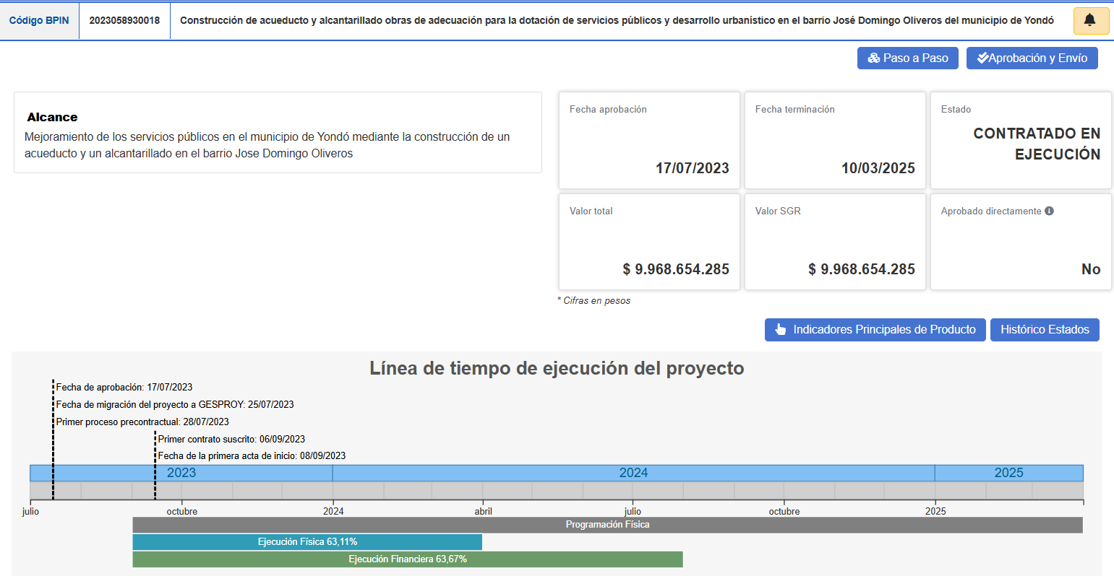

JOSE DIEGO MUÑOZ RESTREPO |  | EVARISTO ANTONIO FLOREZ OLIVERA
Representante de ESTUDIO URBANO ARQUITECTURA + URBANISMO S.A.S |  | Gerente Aguas & Aseo de Yondó S.A E.S.P
Interventoría |  | Ejecutor

